상품제안서
아이리버 오르비스 3.0 USB 16~128G | 상품코드: F21685

 |  |  |  |  |  |  | 02-412-0044 | www.easy1.co.kr
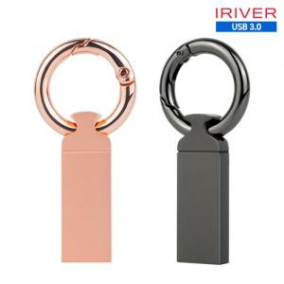

【상세/제작정보】

【인쇄/포장옵션】 | 레이저 / 포장지포장

【공급단가】 | 수량 | 100~ | 300~ | 500~ | 1,000~ | 3,000~
*VAT별도 | 16GB | 6,760원 | 6,650원 | 6,480원 | 6,360원 | 6,190원
 | 32GB | 7,850원 | 7,720원 | 7,520원 | 7,390원 | 7,190원
 | 64GB | 9,050원 | 8,900원 | 8,670원 | 8,520원 | 8,290원
 | 128GB | 18,320원 | 18,020원 | 17,560원 | 17,250원 | 16,800원

【상품 URL】 | https://dev.easy1.co.kr:443/src/goods_detail.php?gdno=21685

